问题
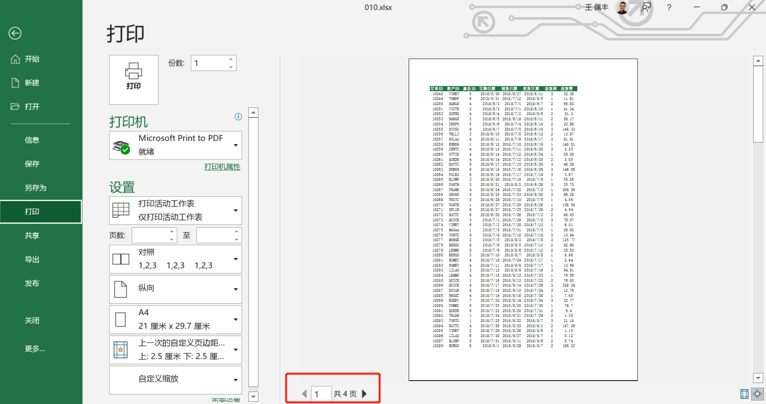
 |  | 课后小练习

任务1：
 | 在练习表中设置重复打印顶端标题行，标题行为第一行。

任务2：
 | 在分页预览视图中设置打印范围，最终实现在4页A4纸上打印所有数据。

